履歴書Ｂ４サイズ
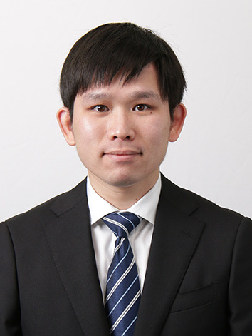
履 歴 書 |  |  |  |  |  |  | 自 己 紹 介 書

 |  |  | 2023年 11月 09日現在
ふりがな | ぶん かしゅん |  |  |  | 性 別 |  | 年 | 月 | 資 格 ・ 免 許
氏 名 | 文 家俊 |  |  |  | 男 |  | 2021年 | 7月 | 日本語能力試験 N3 合格

 |  |  |  |  |  |  | 2021年 | 12月 | 日本語能力試験 N2 合格

生年月日 | 1994年 12月 07日生 |  |  | （満 28才） |  |  | 2023年 | 1月 | Oracle認定 Java資格（OJCP）Bronze 合格

ふりがな | おおさかふ おおさかし くろさきちょう |  |  |  |  | 電 話 番 号
現住所 | 〒（ 530 - 0023 ） |  |  |  |  | 市外局番（ ＿ ）
 | 大阪府大阪市黒崎町2-32 - 403

E-mail | Cyrusmanosa@gmail.com |  |  |  | 携帯電話番号 | 080-9417-6170

ふりがな |  |  |  |  |  | 電 話 番 号
休暇中の 連絡先 | 〒（ - ） |  |  |  |  | 市外局番（ ＿ ）
 | 香港

 |  |  |  |  |  |  | 得 意 科 目 |  | HTML、CSS、Go 演習、データベース、動画編集

年 | 月 | 学 歴 ・ 職 歴 |  |  |  |  | スポーツ・趣味 文化活動・特技 |  | 趣味 撮影：フィーリングカメラで街角スナップと景色をよく撮ります。 アート展覧：チームラボと森山大道の写真展も好きです。
 |  | 学 歴

2012年 | 7月 | TWGHs C Y Ma Memorial College - 中学校 卒業

2013年 | 9月 | Hong Kong College of Technology（香港） - Creative photography 高等学校 入学 |  |  |  |  | 自 己 Ｐ Ｒ |  | 前職では、香港の制作会社やマカオのカジノでマーケティングに携わる動画編集者として、幅広い業務を担当していました。制作業務の仕事フローについてある程度理解し、責任を持って取り組み、最後まであきらめずにやり抜くことができます。マカオ政府のイベントにおいて企業代表を務めた経験や、香港で2,000人規模のイベントを開催した経験があります。仕事の途中で同僚と衝突が起きても相手を尊重し、協力することが求められます。今後は、様々な国で働いた経験や知識を活かし、他人から評価されるように努め、会社の発展に貢献したいと考えています。

2014年 | 7月 | Hong Kong College of Technology（香港） - Creative photography 高等学校 卒業

2014年 | 9月 | Hong Kong Institute of Vocational Education（香港） - Multimedia 専門学校 入学

2016年 | 7月 | Hong Kong Institute of Vocational Education（香港） - Multimedia 専門学校 卒業

2020年 | 11月 | ECC国際外国語専門学校 - 日本語科 専門学校 入学

2022年 | 3月 | ECC国際外国語専門学校 - 日本語科 専門学校 卒業

2022年 | 4月 | ECCコンピュータ専門学校 - マルチメディア研究学科 IT開発研究コース 入学
 |  |  |  |  |  |  | 志 望 動 機
2025年 | 3月 | ECCコンピュータ専門学校 - マルチメディア研究学科 IT開発研究コース 卒業見込み

 |  | 職 歴

 |  | 別紙参照

 |  | 以上

